Sayfa1
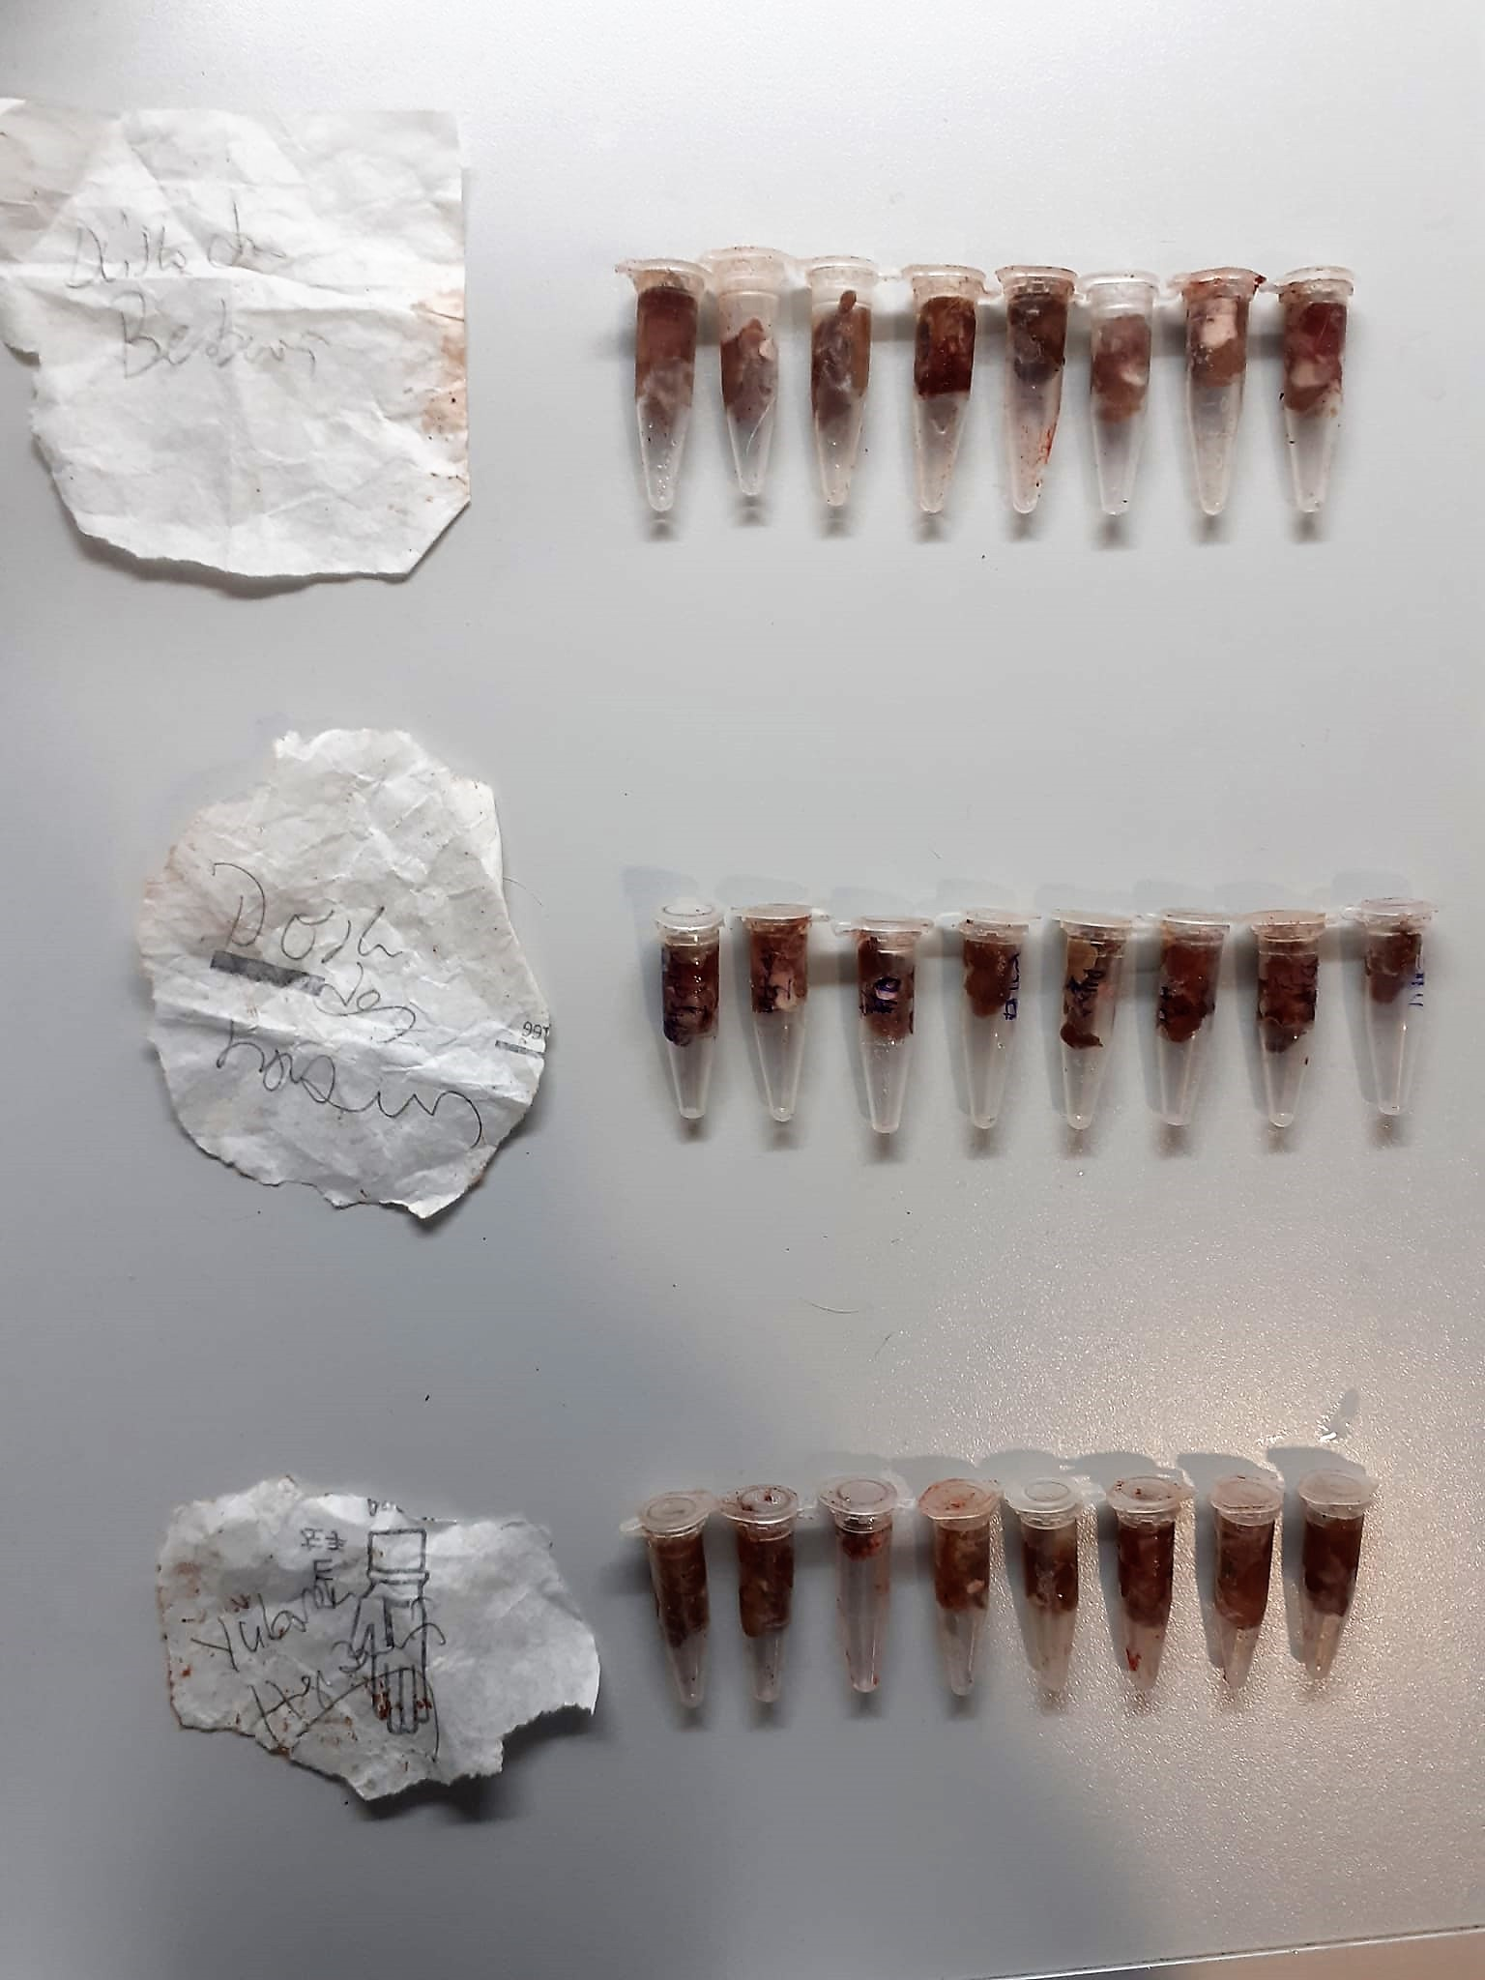
Numune Adı | Hyp (ug/mg)
Spongosten Hesperidine-S1 | 1.38 | Hyp: Hydroxyproline
Spongosten Hesperidine-S2 | 1.74
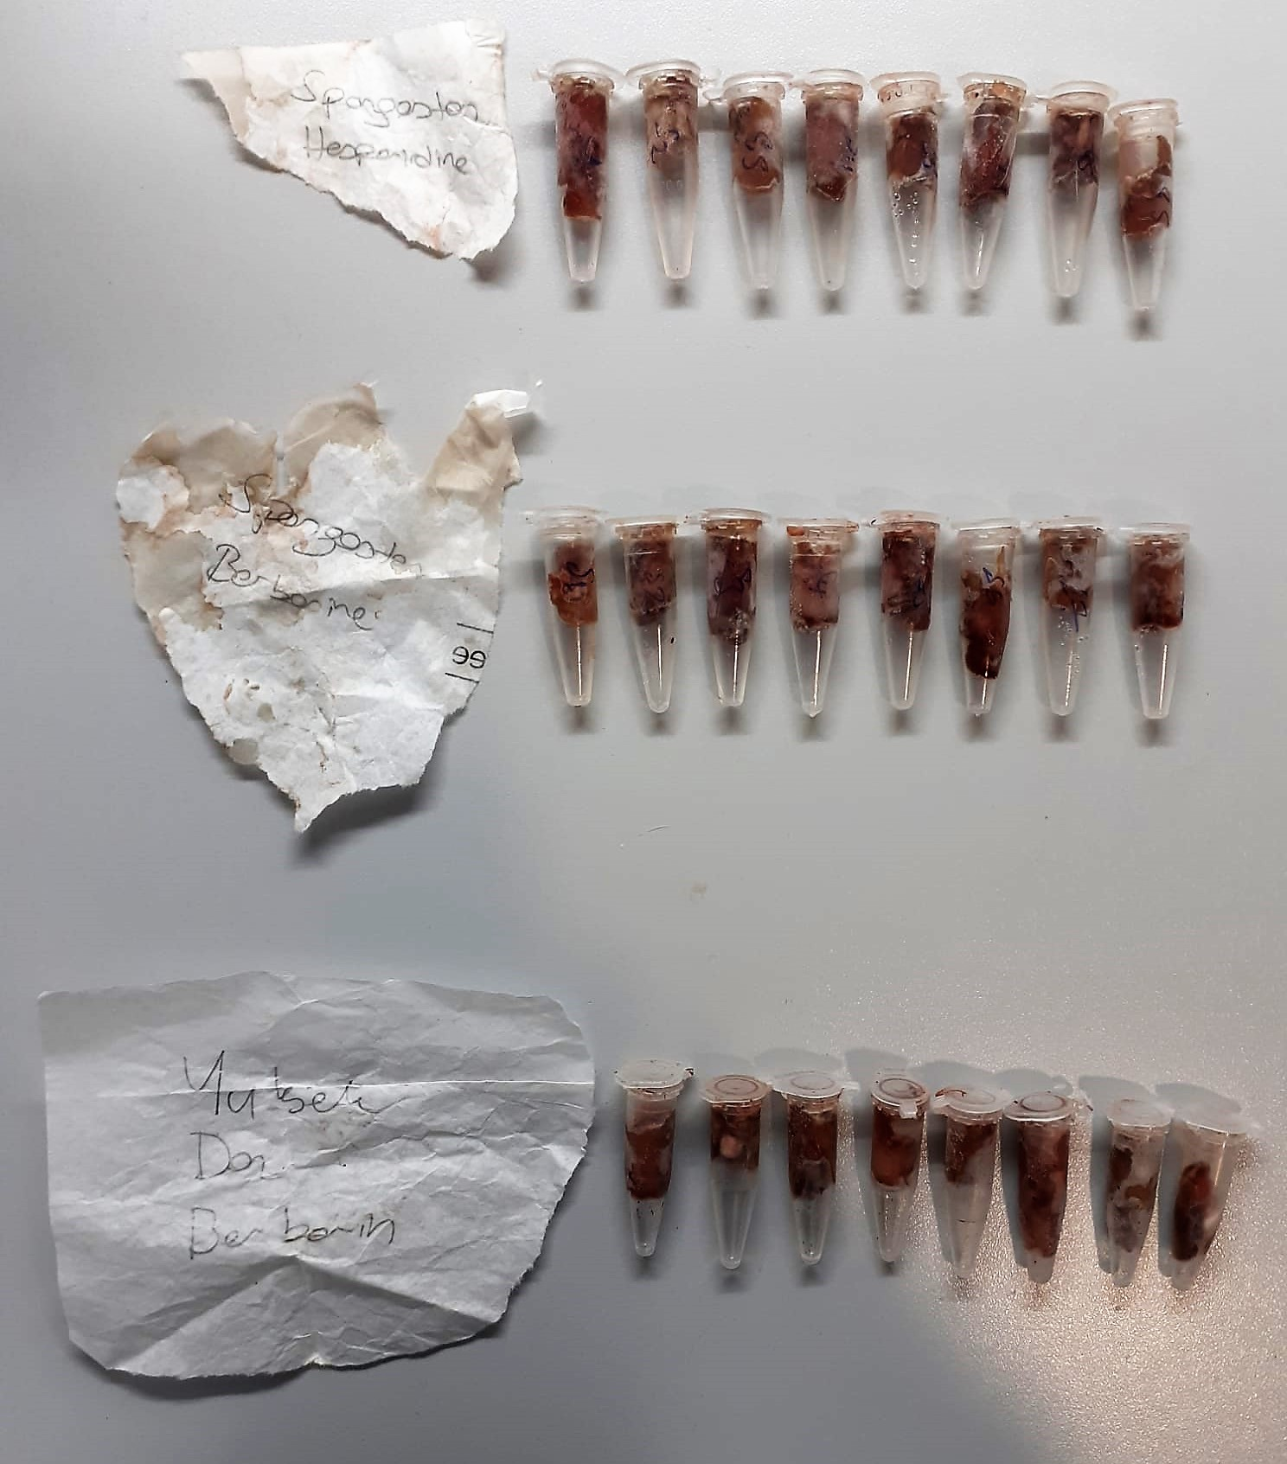
Spongosten Hesperidine-S3 | 1.55
Spongosten Hesperidine-S4 | 2.03
Spongosten Hesperidine-S5 | 1.17
Spongosten Hesperidine-S6 | 2.39
Spongosten Hesperidine-S7 | 1.43
Spongosten Hesperidine-S8 | 1.48
Spongosten Berberine-S1 | 1.49
Spongosten Berberine-S2 | 1.39
Spongosten Berberine-S3 | 1.59
Spongosten Berberine-S4 | 1.71
Spongosten Berberine-S5 | 1.92
Spongosten Berberine-S6 | 1.47
Spongosten Berberine-S7 | 1.83
Spongosten Berberine-S8 | 1.46
Yükse Doz Berberine-1 | 1.57
Yükse Doz Berberine-2 | 1.5
Yükse Doz Berberine-3 | 1.27
Yükse Doz Berberine-4 | 1.33
Yükse Doz Berberine-5 | 1.44
Yükse Doz Berberine-6 | 2.29
Yükse Doz Berberine-7 | 1.45
Yükse Doz Berberine-8 | 1.36
Kontrol Hesperidin-K1 | 1.25
Kontrol Hesperidin-K2 | 1.35
Kontrol Hesperidin-K3 | 1.49
Kontrol Hesperidin-K4 | 1.16
Kontrol Hesperidin-K5 | 1.47
Kontrol Hesperidin-K6 | 1.46
Kontrol Hesperidin-K7 | 1.52
Kontrol Hesperidin-K8 | 1.24
Kontrol Berberine-K1 | 1.48
Kontrol Berberine-K2 | 1.54
Kontrol Berberine-K3 | 1.74
Kontrol Berberine-K4 | 1.13
Kontrol Berberine-K6 | 1.34
Kontrol Berberine-K7 | 1.31
Kontrol Berberine-K8 | 0.95
Düşük Doz Berberine-1 | 1.37
Düşük Doz Berberine-2 | 1.49
Düşük Doz Berberine-3 | 1.34
Düşük Doz Berberine-4 | 1.61
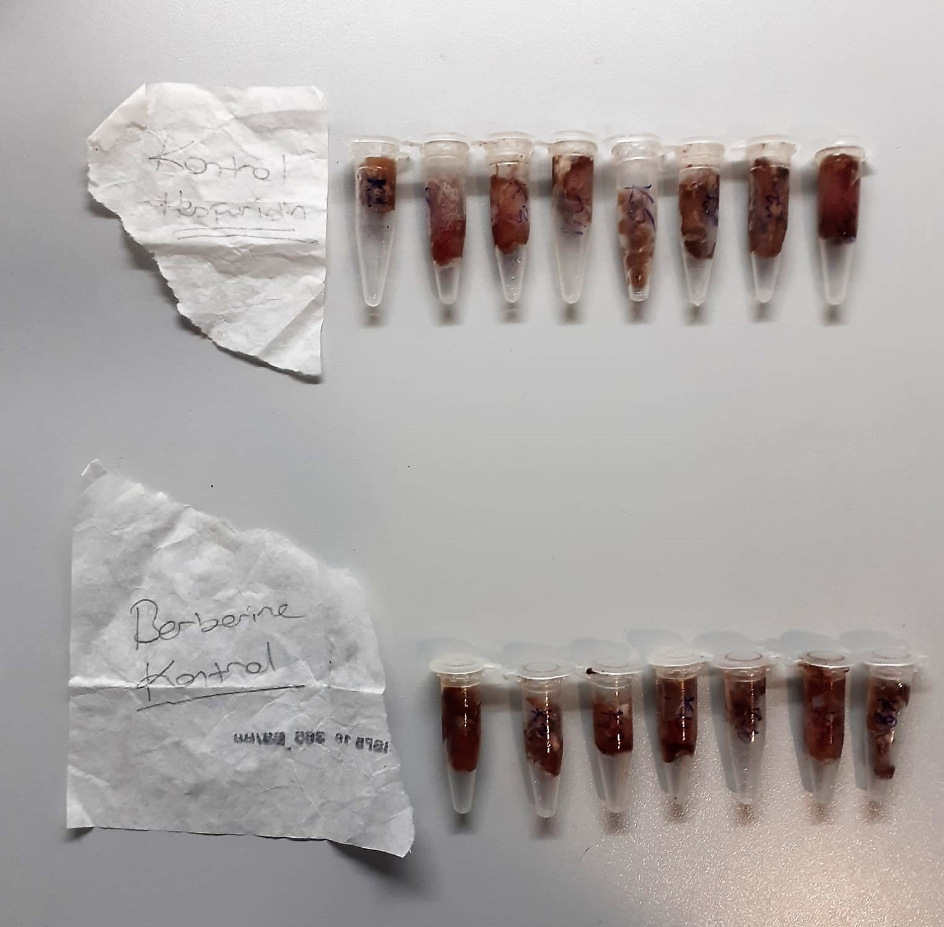
Düşük Doz Berberine-5 | 1.29
Düşük Doz Berberine-6 | 1.44
Düşük Doz Berberine-7 | 1.3
Düşük Doz Berberine-8 | 2.63
Düşük Doz H-1 | 1.46
Düşük Doz H-2 | 1.91
Düşük Doz H-3 | 1.25
Düşük Doz H-4 | 1.35
Düşük Doz H-5 | 1.47
Düşük Doz H-6 | 1.38
Düşük Doz H-7 | 1.6
Düşük Doz H-8 | 1.63
Yüksek Doz H-1 | 2
Yüksek Doz H-2 | 1.19
Yüksek Doz H-3 | 1.5
Yüksek Doz H-4 | 1.6
Yüksek Doz H-5 | 1.42
Yüksek Doz H-6 | 1.73
Yüksek Doz H-7 | 1.72
Yüksek Doz H-8 | 1.75

